TS-08
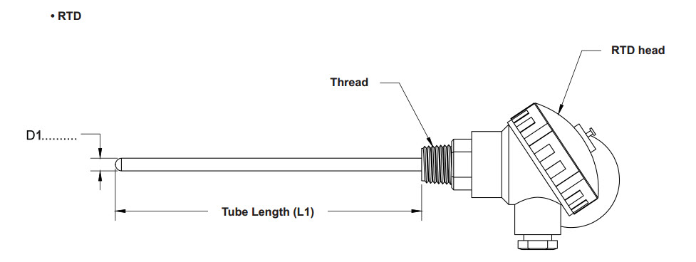
TSP-08/TSPA-08/TSZ-08

 |  |  |  |  |  |  |  |  |  |  |  |  | บวกเพิ่ม
 |  |  |  |  |  |  |  |  |  |  |  |  | ราคาหัวกระโหลก
 |  |  |  |  |  |  |  |  |  |  |  |  | Blacklite เล็ก |  |  |  | 420
 |  | สำหรับรุ่นหัก L ดัดงอ บวกเพิ่ม 100 บาท แบบฉาก (เชื่อมฉาก) บวกเพิ่ม 200 บาท |  |  |  |  |  |  |  |  |  |  | อลูมิเนียม ใหญ่ |  |  |  | 500
 |  |  |  |  |  |  |  |  |  |  |  |  | Blackliteใหญ่ |  |  |  | 700
ราคาตั้ง Standard TS_- 08(S_) 6x100
ราคาตั้ง Standard |  | ขนาดเกลียว |  |  |  |  |  |  |  |  |  |  |  |  |  |  |  |  |  | 2 element บวกเพิ่ม | หุ้มเทปล่อน เพิ่ม 100มม. ละ
D (mm) | บวกเพิ่ม 100 mm ละ | 1/8” |  |  | 1/4” |  |  | 3/8” |  |  | 1/2” |  |  | 3/4” |  |  | 1”
 |  | TSP | TSPA | TSZ | TSP | TSPA | TSZ | TSP | TSPA | TSZ | TSP | TSPA | TSZ | TSP | TSPA | TSZ | TSP | TSPA | TSZ
3.2 | 110 | 1350 | 1850 | 2100 | 1390 | 1890 | 2140 | 1545 | 2045 | 2295 | 1580 | 2080 | 2330 | 1610 | 2110 | 2360 | 1665 | 2165 | 2415
3.2A | 150 | 1825 | 2500 | 2835 | 1880 | 2555 | 2890 | 2090 | 2765 | 3100 | 2135 | 2810 | 3150 | 2175 | 2850 | 3190 | 2250 | 2925 | 3265
4 | 110 | 1350 | 1850 | 2100 | 1390 | 1890 | 2140 | 1545 | 2045 | 2295 | 1580 | 2080 | 2330 | 1610 | 2110 | 2360 | 1665 | 2165 | 2415 |  | 100
4A | 150 | 1825 | 2500 | 2835 | 1880 | 2555 | 2890 | 2090 | 2760 | 3100 | 2135 | 2810 | 3150 | 2175 | 2850 | 3190 | 2250 | 2925 | 3265 |  | 100
4.8 | 110 | 1395 | 1895 | 2145 | 1440 | 1940 | 2190 | 1595 | 2095 | 2345 | 1630 | 2130 | 2380 | 1660 | 2160 | 2410 | 1715 | 2215 | 2465
4.8A | 150 | 1885 | 2560 | 2900 | 1945 | 2620 | 2960 | 2155 | 2830 | 3170 | 2205 | 2880 | 3215 | 2245 | 2920 | 3255 | 2320 | 2995 | 3330
5 | 120 | 1395 | 1895 | 2145 | 1440 | 1940 | 2190 | 1595 | 2095 | 2345 | 1630 | 2130 | 2380 | 1660 | 2160 | 2410 | 1715 | 2215 | 2465
6 | 120 | 1445 | 1945 | 2195 | 1490 | 1990 | 2240 | 1645 | 2145 | 2395 | 1680 | 2180 | 2430 | 1710 | 2210 | 2460 | 1765 | 2265 | 2515 | 750 | 120
6A | 160 | 1955 | 2630 | 2965 | 2015 | 2690 | 3025 | 2225 | 2900 | 3235 | 2270 | 2945 | 3285 | 2310 | 2985 | 3325 | 2385 | 3060 | 3400 | 750 | 120
6.35 | 120 |  |  |  | 1490 | 1990 | 2240 | 1645 | 2145 | 2395 | 1680 | 2180 | 2430 | 1710 | 2210 | 2460 | 1765 | 2265 | 2515 | 750
6.35A | 160 |  |  |  | 2015 | 2690 | 3025 | 2225 | 2900 | 3235 | 2270 | 2945 | 3285 | 2310 | 2985 | 3325 | 2385 | 3060 | 3400 | 750
7TN |  |  |  |  |  |  |  |  |  |  |  |  |  |  |  |  |  |  |  | 750
8 | 130 |  |  |  | 1540 | 2040 | 2290 | 1695 | 2195 | 2445 | 1730 | 2230 | 2480 | 1760 | 2260 | 2510 | 1815 | 2315 | 2565 | 750
8A | 180 |  |  |  | 2080 | 2755 | 3095 | 2290 | 2965 | 3305 | 2340 | 3015 | 3350 | 2380 | 3055 | 3390 | 2455 | 3130 | 3465 | 750
9.5 | 130 |  |  |  | 1590 | 2090 | 2340 | 1745 | 2245 | 2495 | 1775 | 2275 | 2525 | 1810 | 2310 | 2560 | 1865 | 2365 | 2615 | 750
9.5A | 180 |  |  |  | 2150 | 2825 | 3160 | 2360 | 3035 | 3370 | 2400 | 3075 | 3410 | 2445 | 3120 | 3460 | 2520 | 3195 | 3535 | 750
10A | 180 |  |  |  |  |  |  | 2360 | 3035 | 3370 | 2400 | 3075 | 3410 | 2445 | 3120 | 3460 | 2520 | 3195 | 3535 | 750
12.7 | 130 |  |  |  |  |  |  | 1760 | 2260 | 2510 | 1795 | 2295 | 2545 | 1825 | 2325 | 2575 | 1880 | 2380 | 2630 | 750
12.7A | 180 |  |  |  |  |  |  | 2380 | 3055 | 3390 | 2425 | 3100 | 3440 | 2465 | 3140 | 3480 | 2540 | 3215 | 3555 | 750
15.8 | 145 |  |  |  |  |  |  |  |  |  | 1870 | 2370 | 2620 | 1905 | 2405 | 2655 | 1960 | 2460 | 2710 | 750
15.8A | 195 |  |  |  |  |  |  |  |  |  | 2525 | 3200 | 3540 | 2575 | 3250 | 3585 | 2650 | 3325 | 3660 | 750
17.5A | 205 |  |  |  |  |  |  |  |  |  |  |  |  | 2675 | 3350 | 3690 | 2750 | 3425 | 3760 | 750
19 | 150 |  |  |  |  |  |  |  |  |  |  |  |  | 1980 | 2480 | 2730 | 2035 | 2535 | 2785 | 750
21.3A | 195 |  |  |  |  |  |  |  |  |  |  |  |  | 2675 | 3350 | 3690 | 2750 | 3425 | 3760 | 750
21.3B | 605 |  |  |  |  |  |  |  |  |  |  |  |  | 3480 | 3980 | 4230 | 3575 | 4075 | 4325 | 750
21.3I | 605 |  |  |  |  |  |  |  |  |  |  |  |  | 3480 | 3980 | 4230 | 3575 | 4075 | 4325 | 750

TS-18
TS_-18/N_-18/P_-18
 |  |  |  |  |  |  |  |  |  |  | วิธีคิดราคา TS_-18
 |  |  |  |  |  |  |  |  |  |  | ให้เอาราคาในตารางมาบวกกับราคาหน้าแปลนที่เลือก
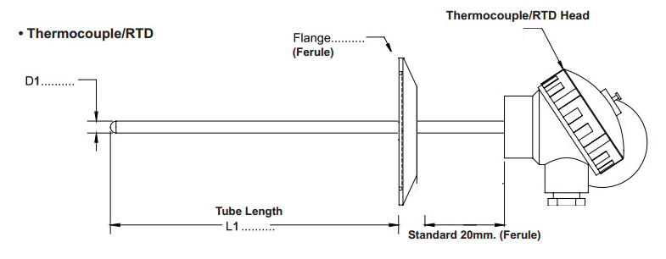
 |  |  |  |  |  |  |  |  |  |  | เช่น TSK-18(2) 6-6x100+50 = 800+650+(5x25) = 1525 เป็นต้น

 |  |  |  |  |  |  |  |  |  |  | ราคาหน้าแปลน
 |  |  |  |  |  |  |  |  |  |  | เฟอร์รูล |  | JIS 10K
 |  |  |  |  |  |  |  |  |  |  | 1 นิ้ว | 455 | 3/4" , 1/2" | 580
 |  |  |  |  |  |  |  |  |  |  | 1.5 นิ้ว | 455 | 1" | 650
 |  |  |  |  |  |  |  |  |  |  | 2 นิ้ว | 650 | 1 1/2" | 650
 |  |  |  |  |  |  |  |  |  |  | 2.5 นิ้ว | 750 | 2" | 700

ราคาตั้ง Standard TS_- 18 (F_) D1-D2 x100+50
ราคาตั้ง Standard |  |  | Type K/J | Type T บวกเพิ่มจาก Type K | NTC / PTC บวกเพิ่มจาก Type K | PT100 Class B (TSP) | PT100 Class A (TSPA) | PT1000 (TSZ) | 2 element บวกเพิ่ม |  | บวกเพิ่มราคาหัวกระโหลก |  |  | หุ้มเทปล่อน เพิ่ม 100มม. ละ
D1/D2 (mm) | L1 บวกเพิ่ม 100 mm ละ | L2 บวกเพิ่ม 10 mm ละ |  |  |  |  |  |  | Thermocouple | RTD | Blacklite เล็ก | อลูมิเนียม ใหญ่ | Blackliteใหญ่
3.2 | 110 | 20 | 660 | 60 | 100 | 1410 | 1910 | 2160 |  |  | 420 | 500 | 700 | -
3.2A | 150 | 30 | 895 | 85 | 135 | 1905 | 2580 | 2920 |  |  | 420 | 500 | 700 | -
3.2S | 385 | 60 | 990 |  |  |  |  |  |  |  | 420 | 500 | 700 | -
4 | 110 | 20 | 715 | 60 | 100 | 1465 | 1965 | 2215 |  |  | 420 | 500 | 700 | -
4A | 150 | 30 | 970 | 60 | 100 | 1980 | 2655 | 2995 |  |  | 420 | 500 | 700
4.8 | 110 | 20 | 770 | 60 | 100 | 1520 | 2020 | 2270 |  |  | 420 | 500 | 700 | -
4.8A | 150 | 30 | 1040 | 60 | 100 | 2055 | 2730 | 3065 |  |  | 420 | 500 | 700
4.8S | 440 | 70 | 1,045 |  |  |  |  |  |  |  | 420 | 500 | 700 | -
5 | 120 | 25 | 880 | 60 | 100 | 1630 | 2130 | 2380 |  |  | 420 | 500 | 700 | -
6 | 120 | 25 | 880 | 60 | 100 | 1630 | 2130 | 2380 | 400 | 750 | 420 | 500 | 700 | -
6A | 165 | 30 | 1190 | 60 | 100 | 2205 | 2880 | 3215 | 400 | 750 | 420 | 500 | 700
6S | 495 | 80 | 1,100 |  |  |  |  |  |  |  | 420 | 500 | 700 | -
6.35 | 120 | 25 | 880 | 60 | 100 | 1630 | 2130 | 2380 | 400 | 750 | 420 | 500 | 700 | -
6.35A | 165 | 30 | 1190 | 60 | 100 | 2205 | 2880 | 3215 | 400 | 750 | 420 | 500 | 700
6.35S | 550 | 85 | 1,155 |  |  |  |  |  |  |  | 420 | 500 | 700 | -
8 | 130 | 25 | 935 | 60 | 100 | 1685 | 2185 | 2435 | 400 | 750 | 420 | 500 | 700 | -
8A | 180 | 30 | 1265 | 60 | 100 | 2275 | 2950 | 3290 | 400 | 750 | 420 | 500 | 700
8S | 660 | 100 | 1,210 |  |  |  |  |  |  |  | 420 | 500 | 700 | -
9.5 | 130 | 25 | 1,375 | 60 | 100 | 2125 | 2625 | 2875 | 400 | 750 | 420 | 500 | 700 | -
9.5A | 180 | 30 | 1860 | 60 | 100 | 2870 | 3545 | 3885 | 400 | 750 | 420 | 500 | 700
10A | 180 | 30 | 2,080 | 60 | 100 | 3875 | 4375 | 4625 | 400 | 750 | 420 | 500 | 700 | -
12.7 | 130 | 25 | 1,595 | 60 | 100 | 2345 | 2845 | 3095 | 400 | 750 | 420 | 500 | 700 | -
12.7A | 180 | 30 | 2155 | 60 | 100 | 3170 | 3845 | 4180 | 400 | 750 | 420 | 500 | 700
15.8 | 145 | 25 | 1,650 | 60 | 100 | 2400 | 2900 | 3150 | 400 | 750 | 420 | 500 | 700 | -
15.8A | 195 | 35 | 2230 | 60 | 100 | 3240 | 3915 | 4255 | 400 | 750 | 420 | 500 | 700
15.97B | 550 | 85 | 2,200 | 60 | 100 | 2950 | 3450 | 3700 | 400 |  | 420 | 500 | 700 | -
17.5A | 205 | 25 | 2525 | 60 | 100 | 3275 | 3775 | 4025 | 400 | 750 |  | 500 | 700 | -
19 | 150 | 25 | 1,870 | 60 | 100 | 2620 | 3120 | 3370 | 400 | 750 |  | 500 | 700 | -
21.3A | 200 | 35 | 2525 | 60 | 100 | 3540 | 4215 | 4550 | 400 | 750 |  | 500 | 700
21.3B | 605 | 95 | 2,585 | 60 | 100 | 3335 | 3835 | 4085 | 400 | 750 |  | 500 | 700 | -
21.3I | 605 | 95 | 2,750 | 60 | 100 | 3500 | 4000 | 4250 | 400 | 750 |  | 500 | 700 | -

 |  | ราคานี้ไม่รวมราคาหน้าแปลนเชื่อม (หน้าแปลนที่ติดกับตัวถัง)

TW
TWT

ราคาตั้ง ความยาว 100 mm |  | ขนาดเกลียวใน / นอก
D (mm) | บวกเพิ่ม 100 mm ละ | S2/S2 | S2/S3 | S2/S4 | S3/S3 | S3/S4 | S3/S6 | S4/S4 | S4/S6 | S4/S8 | S6/S6 | S6/S8
6 | 120 | 600 | 740 | 960 | 800 | 1640 | 940 | 1240 | 960 | 1140 | 1200 | 2200
6A | 160 | 680 | 820 | 1040 | 880 | 1720 | 1020 | 1320 | 1040 | 1220 | 1280 | 2280
8 | 130 | 620 | 760 | 980 | 820 | 1660 | 960 | 1260 | 980 | 1160 | 1220 | 2220
8A | 180 | 710 | 850 | 1070 | 910 | 1750 | 1050 | 1350 | 1070 | 1250 | 1310 | 2310
9.5 | 130 | 620 | 760 | 980 | 820 | 1660 | 960 | 1260 | 980 | 1160 | 1220 | 2220
9.5A | 175 | 710 | 850 | 1070 | 910 | 1750 | 1050 | 1350 | 1070 | 1250 | 1310 | 2310
10A | 175 |  | 850 | 1070 | 910 | 1750 | 1050 | 1350 | 1070 | 1250 | 1310 | 2310
12.7 | 130 |  | 760 | 980 | 820 | 1660 | 960 | 1260 | 980 | 1160 | 1220 | 2220
12.7A | 175 |  | 850 | 1070 | 910 | 1750 | 1050 | 1350 | 1070 | 1250 | 1310 | 2310
15.8 | 145 |  |  | 1010 |  | 1690 | 990 | 1290 | 1010 | 1190 | 1250 | 2250
15.97B | 550 |  |  | 1820 |  | 2500 | 1800 | 2100 | 1820 | 2000 | 2060 | 3060
17 | 145 |  |  |  |  |  | 990 |  | 1010 | 1190 | 1250 | 2250
19 | 145 |  |  |  |  |  | 990 |  | 1010 | 1190 | 1250 | 2250
21.3B | 605 |  |  |  |  |  |  |  |  | 2110 |  | 3170
21.3I | 605 |  |  |  |  |  |  |  |  | 2110 |  | 3170

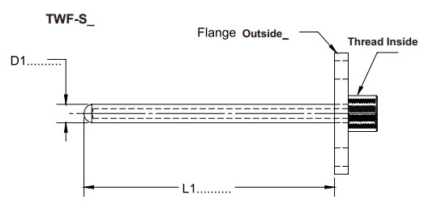
TWF

 |  |  |  |  |  |  | *หากเป็นรุ่น TWF-N ให้นำราคาหน้าแปลน+แกนได้เลย
ราคาตั้ง ความยาว 100 mm |  | ขนาดเกลียวใน
D (mm) | บวกเพิ่ม 100 mm ละ | S1 | S2 | S3 | S4 | S6 | S8 |  | นำราคาในตาราง + กับหน้าแปลนที่ต้องการ
6 | 120 | 460 | 460 | 480 | 510 | 560 | 640
6A | 160 | 540 | 540 | 560 | 590 | 640 | 720 |  | ราคาหน้าแปลน JIS 10K |  | *หน้าแปลนนอกเหนือจากนี้ให้ขอราคาจากผลิต 2
8 | 130 | 480 | 480 | 500 | 530 | 580 | 660 |  | SIZE | ราคา(ตั้ง)
8A | 175 | 570 | 570 | 590 | 620 | 670 | 750 |  | 3/4" | 600
9.5 | 130 | 480 | 480 | 500 | 530 | 580 | 660 |  | 1/2" | 600
9.5A | 175 | 570 | 570 | 590 | 620 | 670 | 750 |  | 1" | 800
10A | 175 |  | 570 | 590 | 620 | 670 | 750 |  | 1.5" | 910
12.7 | 130 |  | 480 | 500 | 530 | 580 | 660 |  | 2" | 1100
12.7A | 175 |  | 570 | 590 | 620 | 670 | 750
15.8 | 145 |  |  | 530 | 560 |  | 690
15.97B | 550 |  |  | 1340 | 1370 |  | 1500
17 | 145 |  |  |  | 560
19 | 145 |  |  |  | 560
21.3B | 605
21.3I | 605

